关系图
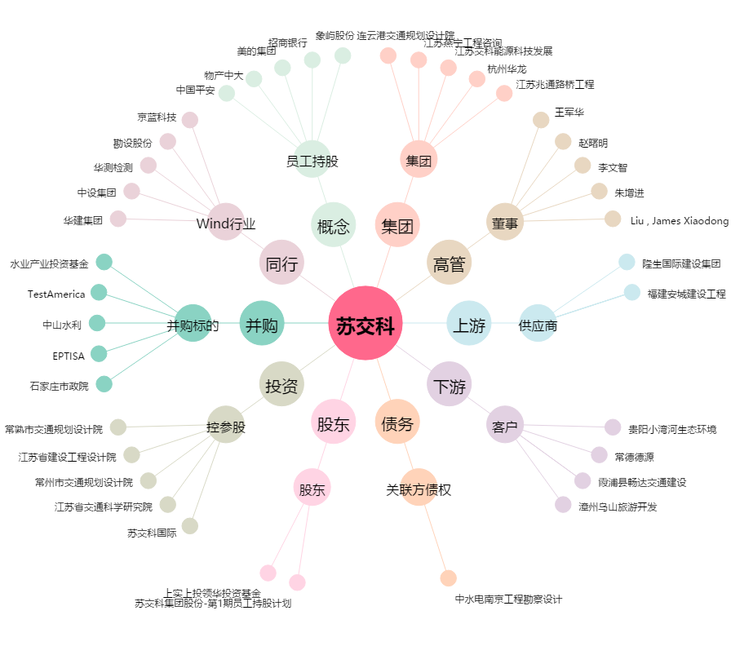
苏交科[300284.SZ] - 关系概览图

